PERFORMANCE
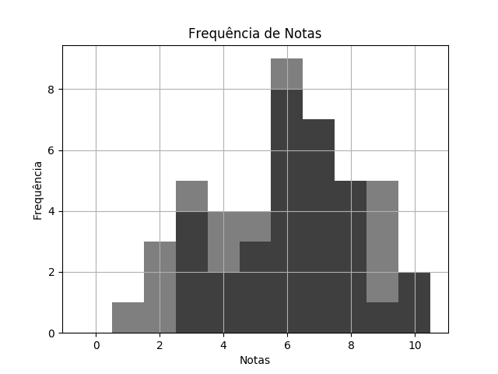
 |  | BIO SEM1 TPS 2 DESTRATOR.pdf |  |  | 02/03/2020 | Customers
 | RELATÓRIO DE PERFORMANCE
 |  | DESTRATORES
 | MAIOR: 10.00 | MENOR: 3.00 | MÉDIA: 6.47 | DESVIO: 2.00

 | Matriz de Destratores
 | A | B | C | D | E
Q. 1 | 3 | 2 | 21 | 11 | 1
Q. 2 | 2 | 32 | 2 | 0 | 2
Q. 3 | 1 | 31 | 0 | 3 | 3
Q. 4 | 23 | 5 | 1 | 1 | 8
Q. 5 | 13 | 3 | 19 | 3 | 0
Q. 6 | 0 | 9 | 0 | 26 | 3
Q. 7 | 29 | 1 | 8 | 0 | 0
Q. 8 | 22 | 1 | 0 | 12 | 3
Q. 9 | 1 | 2 | 1 | 4 | 30
Q. 10 | 4 | 11 | 13 | 5 | 5

